0583519
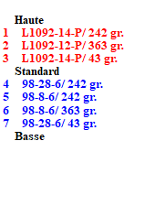
FICHE DESCRIPTIVE D'APPUI |  |  |  |  |  |  |  |  |  |  |  |  |  | Date de mise à jour |  |  |  | 2022-11-02
L'opérateur engage sa responsabilité sur le diagnostic et la fiabilité des données fournies pour le calcul de charge de l'appui
N° appui |  | 0583519 |  |  | Opérateur |  |  | PERIGORD NUMERIQUE |  |  |  |  | Sous-traitant Opérateur |  |  |  |  | SCOPELEC
Commune |  | ISSAC |  |  |  |  |  |  |  |  | Code centre |  |  |  |  |  | Code INSEE |  |  | 24211
Adresse |  | 00 ROUTE D39E1 |  |  |  |  |  |  |  |  | Latitude |  |  | 45° 2' 9.6106751195964" N
 |  |  |  |  |  |  |  |  |  |  | Longitude |  |  | 0° 25' 51.114097237584" E
FTTx mutualisé |  |  | Oui |  | FTTx amont PM/NRA-SR/RCA/Liaison de Collecte |  |  |  |  |  |  |  |  |  | Non |  | Branchement FTTx |  |  |  | Non
VERIFICATIONS DE L'ETAT DE L'APPUI
Contrôle visuel OK |  |  |  |  |  |  |  | Oui |  | Contrôle avec pointe carrée OK |  |  |  |  |  |  |  |  | Oui |  | Appui utilisable en l'état
Contrôle verticalité OK |  |  |  |  |  |  |  | Oui |  | Contrôle de secousses OK |  |  |  |  |  |  |  |  | Oui
Contrôle flambement OK |  |  |  |  |  |  |  | Oui |  | Contrôle de percussion OK |  |  |  |  |  |  |  |  | Oui
Respect voisinage réseau électrique |  |  |  |  |  |  |  | Oui |  | Absence d'étiquette jaune ou orange |  |  |  |  |  |  |  |  | Oui |  | Oui
Commentaires état appui
MATERIELS INSTALLES SUR L’APPUI
Nom câble 1 |  | L1092-14-P |  |  | Description |  |  | Fibre Optique 42-72 fo modulo 6 - PRYSMIAN |  |  |  |  |  |  |  |  | ø (mm) |  | 12.4 | Kg/km |  | 110
Nom câble 2 |  | L1092-12-P |  |  | Description |  |  | Fibre Optique 12 fo modulo 6 - PRYSMIAN |  |  |  |  |  |  |  |  | ø (mm) |  | 8 | Kg/km |  | 42
Nom câble 3 |  | L1092-14-P |  |  | Description |  |  | Fibre Optique 42-72 fo modulo 6 - PRYSMIAN |  |  |  |  |  |  |  |  | ø (mm) |  | 12.4 | Kg/km |  | 110
Installation réhausse |  |  |  | Oui |  | Type de boitier optique posé |  |  |  |  |  |  |  | Installation d'un dispositif de lovage |  |  |  |  |  |  | Non
Nombre de boitier sur l'appui |  |  |  |  |  | 0 |  | Transition souterraine |  |  |  |  |  | Non |  |  | Distance (en m) |  |  |  | 0
CALCUL DE CHARGE APPUI
Effort résultant <= valeurs DP et DT de l'appui |  |  |  |  |  |  |  |  |  |  |  | Utilisation possible
valeur DP < Effort résultant <= valeurs 2 DP et / ou DT de l'appui |  |  |  |  |  |  |  |  |  |  |  | Utilisation possible sous responsabilité de l’Opérateur
Effort résultant > valeurs 2 DP et DT de l'appui |  |  |  |  |  |  |  |  |  |  |  | Utilisation interdite
Hypothèses climatique de calcul |  |  |  |  |  | A1 |  | B1 |  |  |  | résultats à exprimer en daN (effort résiduel de l'appui)
N°Appui | Type d'appui |  | Nom de câble |  | Longueur portée |  | Angle en grades |  | Hauteur de flèche portée |  | Appui destination |  | Forfait branchement cuivre |  | Forfait branchement optique |  | Effort disponible avant ajout câble |  | Effort disponible après ajout câble |  | Effort disponible Nouveau appui
0583519 | BS8 |  | L1092-14-P |  | 33.83 |  | 242 |  | 0,44 m, à 15°C |  | 425078 |  | Non |  | Non |  | 22 |  | 26
 |  |  | L1092-12-P |  | 13.67 |  | 363 |  | 0,24 m, à 15°C |  | 425079
 |  |  | L1092-14-P |  | 44.8 |  | 43 |  | 0,57 m, à 15°C |  | 425103
 |  |  | 98-28-6 |  | 33.83 |  | 242 |  | 0,44 m, à 15°C |  | 425078
 |  |  | 98-8-6 |  | 33.83 |  | 242 |  | 0,44 m, à 15°C |  | 425078
 |  |  | 98-8-6 |  | 13.67 |  | 363 |  | 0,24 m, à 15°C |  | 425079
 |  |  | 98-28-6 |  | 44.8 |  | 43 |  | 0,57 m, à 15°C |  | 425103

TRAVAUX SUR L'APPUI
Type d'appui après travaux de remplacement ou consolidation |  |  |  |  |  |  |  |  |  |  |  |  |  |  | Milieu environnant appui |  |  |  |  |  | TER
Nature des travaux réalisés sur l'appui existant avant travaux |  |  |  |  |  |  |  |  |  |  |  |  |  |  | Voisinnage électrique appui |  |  |  |  |  | Non
Commentaires sur la fiche appui ou sur les travaux : |  |  |  |  |  |  |  |  | Appui stratégique |  |  |  | TRM |  | Appui inaccessible véhicule |  |  |  |  |  | Non

PHOTOS DE L'APPUI AVANT TRAVAUX
Vue d’ensemble |  |  |  |  |  |  |  |  |  |  | Vue tête de poteau
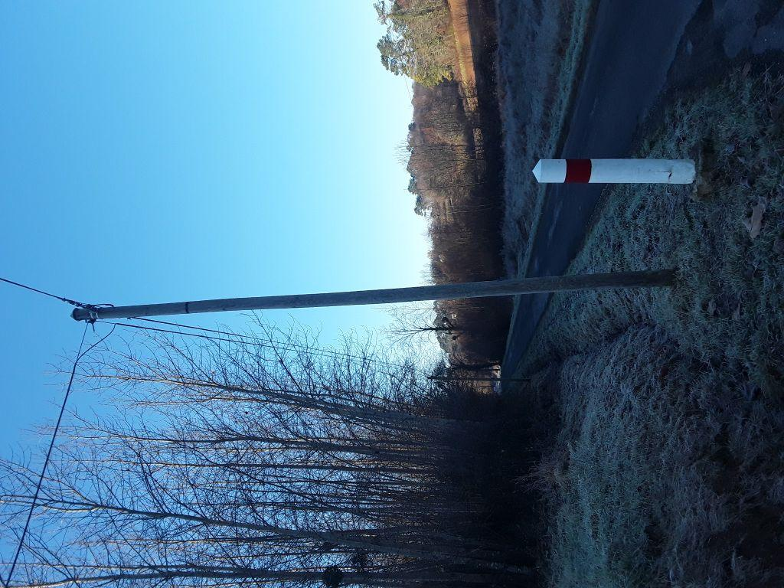 |  |  |  |  |  |  |  |  |  |  | 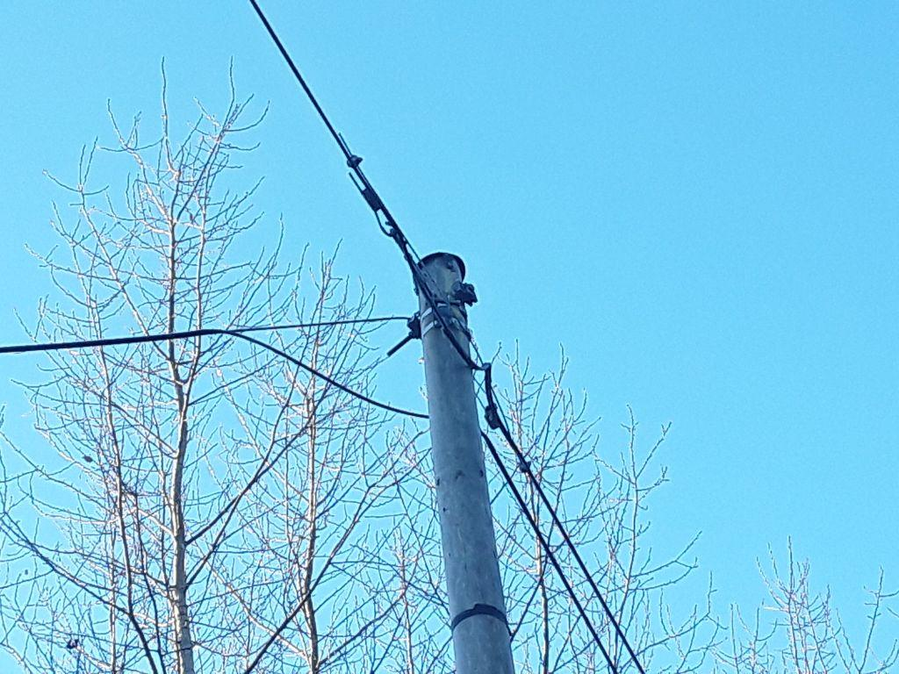

PHOTOS DE L'APPUI APRES TRAVAUX
Vue d’ensemble |  |  |  |  |  |  |  |  |  |  | Vue tête de poteau ou pied si création transition souterraine

GRAPHIQUE DES DIRECTIONS DES CABLES SUR L'APPUI
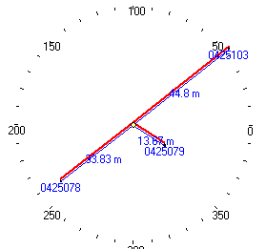
 |  |  |  |  |  |  |  |  |  |  |  | Hauteur d'accrochage des réseaux / sol :

 |  |  |  |  |  |  |  |  |  |  |  | Nappe haute |  |  |  | 6.6 | m
 |  |  |  |  |  |  |  |  |  |  |  | Nappe standard |  |  |  | 6.4 | m
 |  |  |  |  |  |  |  |  |  |  |  | Nappe basse |  |  |  | 6.2 | m

